Worksheet
 | Alklima B.V.
 | Van Hennaertweg 29
 | 2952 CA Alblasserdam
 | NEDERLAND
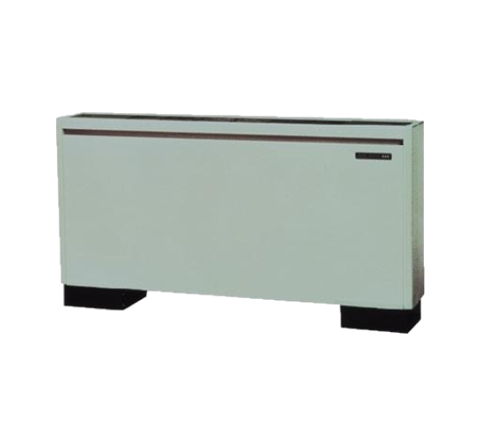
Code | PFFY-P50 VLEM-E
Product | City-Multi binnenunit vloer met omkasting

Vermogen & prestaties
Naam |  | Waarde | Eenheid
Koelcapaciteit |  | 5.6 | kW
Verwarmingscapaciteit |  | 6.3 | kW

Elektrische gegevens
Naam |  | Waarde | Eenheid
Voeding, fase & frequentie |  | 230V / 1~N+a / 50 Hz
Voeding/aansluitmogelijkheid |  | Netvoeding
Afzekering apparaat |  | 16 | A

Technische gegevens
Naam |  | Waarde | Eenheid
Type koudemiddel (GWP) |  | R410a (2088)
Aantal ventilatiesnelheden |  | 2
Luchtdebiet koelen |  | 720.00 - 840.00 | m³/h
Luchtdebiet verwarmen |  | 720.00 - 840.00 | m³/h

Geluidsprestaties
Naam |  | Waarde | Eenheid
Geluidsdrukniveau koelen |  | 37.00 - 42.00 | dB(A)
Geluidsdrukniveau verwarmen |  | 37.00 - 42.00 | dB(A)

Afmetingen & aansluitingen
Naam |  | Waarde | Eenheid
Koelleiding diameters |  | 1/4" - 1/2"
Uitwendige buisdiameter condensafvoer |  | 20 | mm
Afmetingen (HxBxD) |  | 630 × 1410 × 220 | mm
Gewicht |  | 36 | kg

Uitvoering & werking
Naam |  | Waarde | Eenheid
Werkingsprincipe |  | Koelen en verwarmen
VRF-uitvoering |  | Ja
Model (binnenunit) |  | Vloer
Inverter gestuurd |  | Nee
Met draadloze afstandsbediening |  | Nee
Met afstandsbediening |  | Nee
Met klokprogramma/timer |  | Nee
Met luchtzuiveringsfilter |  | Ja
Met geurfilter |  | Nee
Inclusief condensafvoerpomp |  | Nee
Binnenunit met buitenluchtaansluiting |  | Nee

